Fiction
 |  |  |  |  |  |  |  |  |  |  | Способ задания K фиктивных переменных
 |  |  |  |  | Таблица преобразования шкалы |  |  | а |  |  | 1 | 2 | 3 |  | Сводная таблица
 |  | Точность: |  |  | № | равн.деление | ситуация | средняя ERR | вероятность |  | равн.деление | равн.наполнение | визуально
 |  | R | 0.99993 |  | 0 | -668,441 | S1 - эпический провал | -593,570 | 12.50% |  | -668,441 | -668,441 | -668,441 |  | Названия строк | Среднее по полю ERR
 |  | R^2 | 0.99985 |  | 1 | -318,918 | S2 - скорее хуже | -177,066 | 41.67% |  | -318,918 | -225,696 | -747,000 |  | S2 - скорее хуже | -146,140
 |  | R^2adj |  |  | 2 | 30,604 | S3 - по тренду | 247,385 | 33.33% |  | 30,604 | -55,709 | 1,377,000 |  | S3 - по тренду | 389,045
 |  |  |  |  | 3 | 380,127 | S4 - знач.лучше | 524,098 | 12.50% |  | 380,127 | 329,209 | 5,386,000 |  | S4 - знач.лучше | 1,196,603
 |  |  |  |  | 4 | 729,650 |  |  | 100.00% |  | 729,650 | 729,650 | 729,650 |  | S1 - эпический провал | -877,245
 |  |  |  |  |  |  |  |  |  |  |  |  |  |  | Общий итог | -2.0566706856E-09
 | Гиперпараметры |  |  |  |  |  |  |  | Таблица параметров регрессии
 |  | начало базы |  |  | степень полинома | Способ K |  |  | № | 4 | 3 | 2 | 1
 |  | 2002 |  |  | 7 | 1 |  |  | а | -593,570 | -177,066 | 247,385 | 524,098 |  | Функция системы
 |  |  |  |  |  |  |  |  |  |  |  |  |  |  | Таблица подстановки
 | t |  | Y | Y^^ = Y^ + K | Y^ | Y-Y^ | X |  |  | X1 | X2 | X3 | X4 | Сортировка | Анализ чувствительности
 | № | года | ВВП | Модель | полином | ERR | Ситуация |  |  | S1 - эпический провал | S2 - скорее хуже | S3 - по тренду | S4 - знач.лучше | ERR |  |  | Способ K
база | 1 | 2002 | 1,523,670 | 1,525,543 | 1,702,609 | -178,939 | S2 - скорее хуже |  |  | 0 | 1 | 0 | 0 | -668,441 |  | 0.99985 | 1 | 2 | 3
 | 2 | 2003 | 1,899,714 | 1,786,958 | 1,539,573 | 360,141 | S3 - по тренду |  |  | 0 | 0 | 1 | 0 | -649,412 | степень полинома | 1 | 98.942% | 97.886%
 | 3 | 2004 | 2,271,977 | 2,425,715 | 2,178,330 | 93,646 | S3 - по тренду |  |  | 0 | 0 | 1 | 0 | -462,857 |  | 2 | 99.569% | 99.239%
 | 4 | 2005 | 2,745,200 | 2,810,411 | 2,987,477 | -242,277 | S2 - скорее хуже |  |  | 0 | 1 | 0 | 0 | -281,035 |  | 3 | 99.887% | 99.826%
 | 5 | 2006 | 3,476,076 | 3,548,482 | 3,725,548 | -249,472 | S2 - скорее хуже |  |  | 0 | 1 | 0 | 0 | -249,472 |  | 4 | 99.948% | 99.942%
 | 6 | 2007 | 4,183,589 | 4,194,965 | 4,372,031 | -188,442 | S2 - скорее хуже |  |  | 0 | 1 | 0 | 0 | -242,277 |  | 5 | 99.949% | 99.927%
 | 7 | 2008 | 5,380,452 | 5,251,546 | 5,004,161 | 376,292 | S3 - по тренду |  |  | 0 | 0 | 1 | 0 | -220,169 |  | 6 | 99.972% | 99.968%
 | 8 | 2009 | 5,857,652 | 5,961,009 | 5,713,624 | 144,028 | S3 - по тренду |  |  | 0 | 0 | 1 | 0 | -210,842 |  | 7 | 99.985% | 99.976%
 | 9 | 2010 | 6,511,020 | 6,380,256 | 6,557,322 | -46,303 | S2 - скорее хуже |  |  | 0 | 1 | 0 | 0 | -188,442
Наибольший R^2 = 99,985% дают способ К = 1, полином ст7.
Возможны 4 ситуации:
S1 - эпический провал (...%) - на 1 млн ниже среднеожидаемого
S2 - скорее хуже (...%) - на 146 тым ниже ---------------------------
S3 - по тренду (...%) - на 0,3 млн выше
S4 - знач.лучше (...%) - на 1,2 млн выше
 | 10 | 2011 | 7,448,243 | 7,359,243 | 7,536,310 | -88,066 | S2 - скорее хуже |  |  | 0 | 1 | 0 | 0 | -178,939
 | 11 | 2012 | 8,915,955 | 8,844,441 | 8,597,057 | 318,899 | S3 - по тренду |  |  | 0 | 0 | 1 | 0 | -88,066
 | 12 | 2013 | 10,017,462 | 9,896,546 | 9,649,161 | 368,301 | S3 - по тренду |  |  | 0 | 0 | 1 | 0 | -65,116
 | 13 | 2014 | 9,925,208 | 10,000,079 | 10,593,649 | -668,441 | S1 - эпический провал |  |  | 1 | 0 | 0 | 0 | -46,303
 | 14 | 2015 | 10,706,582 | 10,762,424 | 11,355,994 | -649,412 | S1 - эпический провал |  |  | 1 | 0 | 0 | 0 | 93,646
 | 15 | 2016 | 11,852,882 | 11,740,932 | 11,917,998 | -65,116 | S2 - скорее хуже |  |  | 0 | 1 | 0 | 0 | 124,189
 | 16 | 2017 | 12,766,003 | 12,866,753 | 12,342,655 | 423,348 | S4 - знач.лучше |  |  | 0 | 0 | 0 | 1 | 144,028
 | 17 | 2018 | 13,515,794 | 13,310,243 | 12,786,144 | 729,650 | S4 - знач.лучше |  |  | 0 | 0 | 0 | 1 | 193,583
 | 18 | 2019 | 13,615,272 | 13,738,468 | 13,491,083 | 124,189 | S3 - по тренду |  |  | 0 | 0 | 1 | 0 | 318,899
 | 19 | 2020 | 14,544,326 | 14,578,102 | 14,755,168 | -210,842 | S2 - скорее хуже |  |  | 0 | 1 | 0 | 0 | 360,141
 | 20 | 2021 | 16,406,490 | 16,275,778 | 16,869,348 | -462,857 | S1 - эпический провал |  |  | 1 | 0 | 0 | 0 | 368,301
Модель
 | 21 | 2022 | 19,738,623 | 19,842,592 | 20,019,658 | -281,035 | S2 - скорее хуже |  |  | 0 | 1 | 0 | 0 | 376,292
 | 22 | 2023 | 24,340,433 | 24,394,235 | 24,146,850 | 193,583 | S3 - по тренду |  |  | 0 | 0 | 1 | 0 | 419,297
 | 23 | 2024 | 29,177,254 | 29,282,055 | 28,757,956 | 419,297 | S4 - знач.лучше |  |  | 0 | 0 | 0 | 1 | 423,348
 | 24 | 2025 | 32,463,741 | 32,506,844 | 32,683,910 | -220,169 | S2 - скорее хуже |  |  | 0 | 1 | 0 | 0 | 729,650
горизонт | 25 | 2026 |  |  | 33,777,379
 | 26 | 2027 |  |  | 28,544,920
 | 27 | 2028 |  |  | 11,707,611
 | 28 | 2029 |  |  | -24,315,718
 | 29 | 2030 |  |  | -90,008,519
 | 30 | 2031 |  |  | -199,445,682
 | 31 | 2032 |  |  | -371,077,690
 | 32 | 2033 |  |  | -628,615,633
 | 33 | 2034 |  |  | -1,002,022,949
 | 34 | 2035 |  |  | -1,528,619,749

Прогноз
 |  |  |  |  |  |  |  |  |  |  | Способ задания K фиктивных переменных
 |  |  |  |  | Таблица преобразования шкалы |  |  | а |  |  | 1 | 2 | 3
 |  | Точность: |  |  | № | равн.наполнение | ситуация | средняя ERR | вероятность |  | равн.деление | равн.наполнение | визуально
 |  | R | 0.99185 |  | 0 | -3,587,014 | S1 - сильно хуже | 1,066,440 | 6.25% |  | -3,587,014 | -3,587,014
 |  | R^2 | 0.98376 |  | 1 | -1,040,546 | S2 - скорее хуже | 2,094,283 | 37.50% |  | -1,687,777 | -1,040,546
 |  | R^2adj |  |  | 2 | 190,066 | S3 - по тренду | -659,787 | 31.25% |  | 211,460 | 190,066
 |  |  |  |  | 3 | 1,123,591 | S4 - знач.лучше | -2,466,121 | 25.00% |  | 2,110,697 | 1,123,591
 |  |  |  |  | 4 | 4,009,933 |  |  | 100.00% |  | 4,009,933 | 4,009,933

 | Гиперпараметры |  |  |  |  |  |  |  | Таблица параметров регрессии
 |  | начало базы |  |  | степень полинома | Способ K | Горизонт прогноза (лаг) |  | № | 4 | 3 | 2 | 1
 |  | 2002 |  |  | 2 | 2 | 8 |  | а | 1,066,440 | 2,094,283 | -659,787 | -2,466,121 | Функция системы
 |  |  |  |  |  |  |  |  |  |  |  |  |  | Таблица подстановки
 | t |  | Y | Y^^ = Y^ + K | Y^ | Y-Y^ | X |  |  | X1 | X2 | X3 | X4 | Анализ чувствительности
 | № | года | ВВП | Модель | полином | ERR | Ситуация 8 лет назад |  |  | S1 - сильно хуже | S2 - скорее хуже | S3 - по тренду | S4 - знач.лучше |  |  | Способ K
база | 1 | 2002 | 1,523,670 | 2,935,022 | 2,935,022 | -1,411,352 |  |  |  | 0 | 0 | 0 | 0 |  | 0.98376 | 1 | 2 | 3
 | 2 | 2003 | 1,899,714 | 2,877,335 | 2,877,335 | -977,621 |  |  |  | 0 | 0 | 0 | 0 | Горизонт прогноза (лаг) | 1 | 98.439% | 98.484%
 | 3 | 2004 | 2,271,977 | 2,925,757 | 2,925,757 | -653,780 |  |  |  | 0 | 0 | 0 | 0 |  | 2 | 96.285% | 96.464%
 | 4 | 2005 | 2,745,200 | 3,080,288 | 3,080,288 | -335,089 |  |  |  | 0 | 0 | 0 | 0 |  | 3 | 96.238% | 95.340%
 | 5 | 2006 | 3,476,076 | 3,340,928 | 3,340,928 | 135,147 |  |  |  | 0 | 0 | 0 | 0 |  | 4 | 96.811% | 95.624%
 | 6 | 2007 | 4,183,589 | 3,707,678 | 3,707,678 | 475,911 |  |  |  | 0 | 0 | 0 | 0 |  | 5 | 97.017% | 96.311%
 | 7 | 2008 | 5,380,452 | 4,180,536 | 4,180,536 | 1,199,917 |  |  |  | 0 | 0 | 0 | 0 |  | 6 | 97.072% | 97.112%
 | 8 | 2009 | 5,857,652 | 4,759,503 | 4,759,503 | 1,098,149 |  |  |  | 0 | 0 | 0 | 0 |  | 7 | 97.717% | 97.882%
 | 9 | 2010 | 6,511,020 | 6,511,020 | 5,444,580 | 1,066,440 | S1 - сильно хуже |  |  | 1 | 0 | 0 | 0 |  | 8 | 97.907% | 98.376%
 | 10 | 2011 | 7,448,243 | 8,330,048 | 6,235,765 | 1,212,479 | S2 - скорее хуже |  |  | 0 | 1 | 0 | 0 |  | 9 | 96.939% | 97.670%
 | 11 | 2012 | 8,915,955 | 9,227,342 | 7,133,059 | 1,782,896 | S2 - скорее хуже |  |  | 0 | 1 | 0 | 0 |  | 10 | 95.745% | 96.209%
 | 12 | 2013 | 10,017,462 | 10,230,746 | 8,136,463 | 1,880,999 | S2 - скорее хуже |  |  | 0 | 1 | 0 | 0
 | 13 | 2014 | 9,925,208 | 11,340,258 | 9,245,975 | 679,233 | S2 - скорее хуже |  |  | 0 | 1 | 0 | 0
Наибольший R^2 = 99,376% дают способ К = 2, горизонт 8 лет.
Возможны 4 ситуации 8 лет назад:
S1 - сильно хуже (6,25%) - в этом году на 1 млн выше среднеожидаемого
S2 - скорее хуже (37,5%) - в этом году на 2 млн выше -----------------------
S3 - по тренду (31,25%) - ----------------на 0.6 млн ниже
S4 - знач.лучше (25,0,%) - ----------------на 2.4 млн ниже
 | 14 | 2015 | 10,706,582 | 9,801,809 | 10,461,597 | 244,986 | S3 - по тренду |  |  | 0 | 0 | 1 | 0
 | 15 | 2016 | 11,852,882 | 9,317,206 | 11,783,327 | 69,555 | S4 - знач.лучше |  |  | 0 | 0 | 0 | 1
 | 16 | 2017 | 12,766,003 | 12,551,379 | 13,211,167 | -445,164 | S3 - по тренду |  |  | 0 | 0 | 1 | 0
 | 17 | 2018 | 13,515,794 | 14,085,328 | 14,745,115 | -1,229,321 | S3 - по тренду |  |  | 0 | 0 | 1 | 0
 | 18 | 2019 | 13,615,272 | 13,919,052 | 16,385,173 | -2,769,901 | S4 - знач.лучше |  |  | 0 | 0 | 0 | 1
 | 19 | 2020 | 14,544,326 | 15,665,218 | 18,131,339 | -3,587,014 | S4 - знач.лучше |  |  | 0 | 0 | 0 | 1
 | 20 | 2021 | 16,406,490 | 17,517,494 | 19,983,615 | -3,577,125 | S4 - знач.лучше |  |  | 0 | 0 | 0 | 1
 | 21 | 2022 | 19,738,623 | 21,282,212 | 21,942,000 | -2,203,377 | S3 - по тренду |  |  | 0 | 0 | 1 | 0
 | 22 | 2023 | 24,340,433 | 23,346,706 | 24,006,493 | 333,940 | S3 - по тренду |  |  | 0 | 0 | 1 | 0
 | 23 | 2024 | 29,177,254 | 28,271,379 | 26,177,096 | 3,000,158 | S2 - скорее хуже |  |  | 0 | 1 | 0 | 0
 | 24 | 2025 | 32,463,741 | 30,548,091 | 28,453,808 | 4,009,933 | S2 - скорее хуже |  |  | 0 | 1 | 0 | 0
горизонт | 25 | 2026 |  | 31,903,068 | 30,836,628 |  | S1 - сильно хуже |  |  | 1 | 0 | 0 | 0
 | 26 | 2027 |  | 34,391,998 | 33,325,558 |  | S1 - сильно хуже |  |  | 1 | 0 | 0 | 0
 | 27 | 2028 |  | 36,987,037 | 35,920,597 |  | S1 - сильно хуже |  |  | 1 | 0 | 0 | 0
 | 28 | 2029 |  | 39,688,185 | 38,621,745 |  | S1 - сильно хуже |  |  | 1 | 0 | 0 | 0
 | 29 | 2030 |  | 42,495,442 | 41,429,002 |  | S1 - сильно хуже |  |  | 1 | 0 | 0 | 0
 | 30 | 2031 |  | 43,682,580 | 44,342,368 |  | S3 - по тренду |  |  | 0 | 0 | 1 | 0
 | 31 | 2032 |  | 44,895,721 | 47,361,843 |  | S4 - знач.лучше |  |  | 0 | 0 | 0 | 1
 | 32 | 2033 |  | 48,021,305 | 50,487,426 |  | S4 - знач.лучше |  |  | 0 | 0 | 0 | 1
 | 33 | 2034 |  | 53,719,119 | 53,719,119 |  |  |  |  | 0 | 0 | 0 | 0
 | 34 | 2035 |  | 57,056,921 | 57,056,921 |  |  |  |  | 0 | 0 | 0 | 0

Модель
 | Y | Y^^ = Y^ + K | Y^
 | 1,523,670 | 2,935,022 | 2,935,022
 | 1,899,714 | 2,877,335 | 2,877,335
 | 2,271,977 | 2,925,757 | 2,925,757
 | 2,745,200 | 3,080,288 | 3,080,288
 | 3,476,076 | 3,340,928 | 3,340,928
 | 4,183,589 | 3,707,678 | 3,707,678
 | 5,380,452 | 4,180,536 | 4,180,536
 | 5,857,652 | 4,759,503 | 4,759,503
 | 6,511,020 | 6,511,020 | 5,444,580
 | 7,448,243 | 8,330,048 | 6,235,765
 | 8,915,955 | 9,227,342 | 7,133,059
 | 10,017,462 | 10,230,746 | 8,136,463
 | 9,925,208 | 11,340,258 | 9,245,975
 | 10,706,582 | 9,801,809 | 10,461,597
 | 11,852,882 | 9,317,206 | 11,783,327
 | 12,766,003 | 12,551,379 | 13,211,167
 | 13,515,794 | 14,085,328 | 14,745,115
 | 13,615,272 | 13,919,052 | 16,385,173
 | 14,544,326 | 15,665,218 | 18,131,339
 | 16,406,490 | 17,517,494 | 19,983,615
 | 19,738,623 | 21,282,212 | 21,942,000
 | 24,340,433 | 23,346,706 | 24,006,493
 | 29,177,254 | 28,271,379 | 26,177,096
 | 32,463,741 | 30,548,091 | 28,453,808
 |  | 31,903,068 | 30,836,628
 |  | 34,391,998 | 33,325,558
 |  | 36,987,037 | 35,920,597
 |  | 39,688,185 | 38,621,745
 |  | 42,495,442 | 41,429,002
 |  | 43,682,580 | 44,342,368
 |  | 44,895,721 | 47,361,843
 |  | 48,021,305 | 50,487,426
 |  | 53,719,119 | 53,719,119
 |  | 57,056,921 | 57,056,921

Рисунки
1
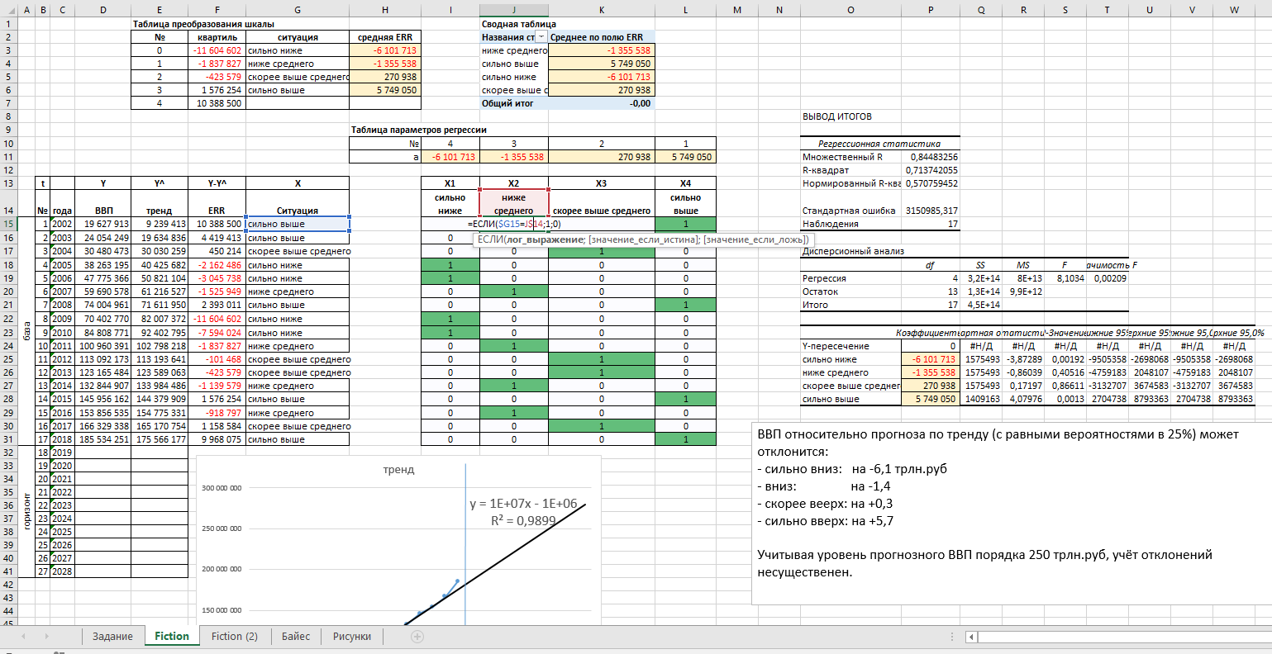

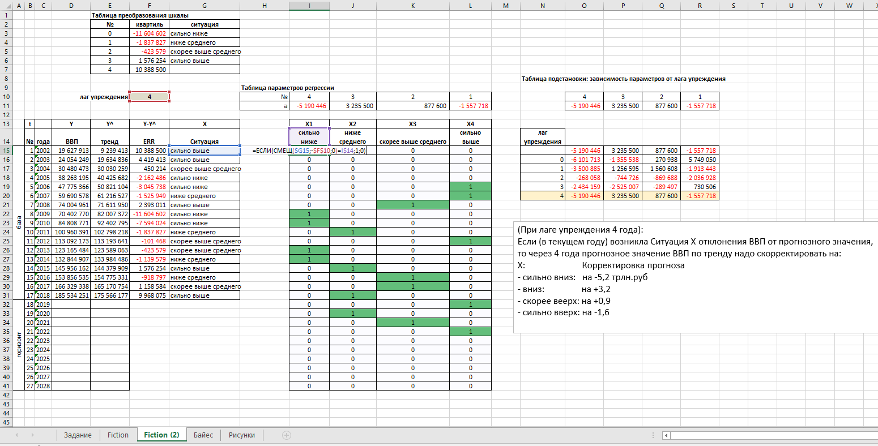
2

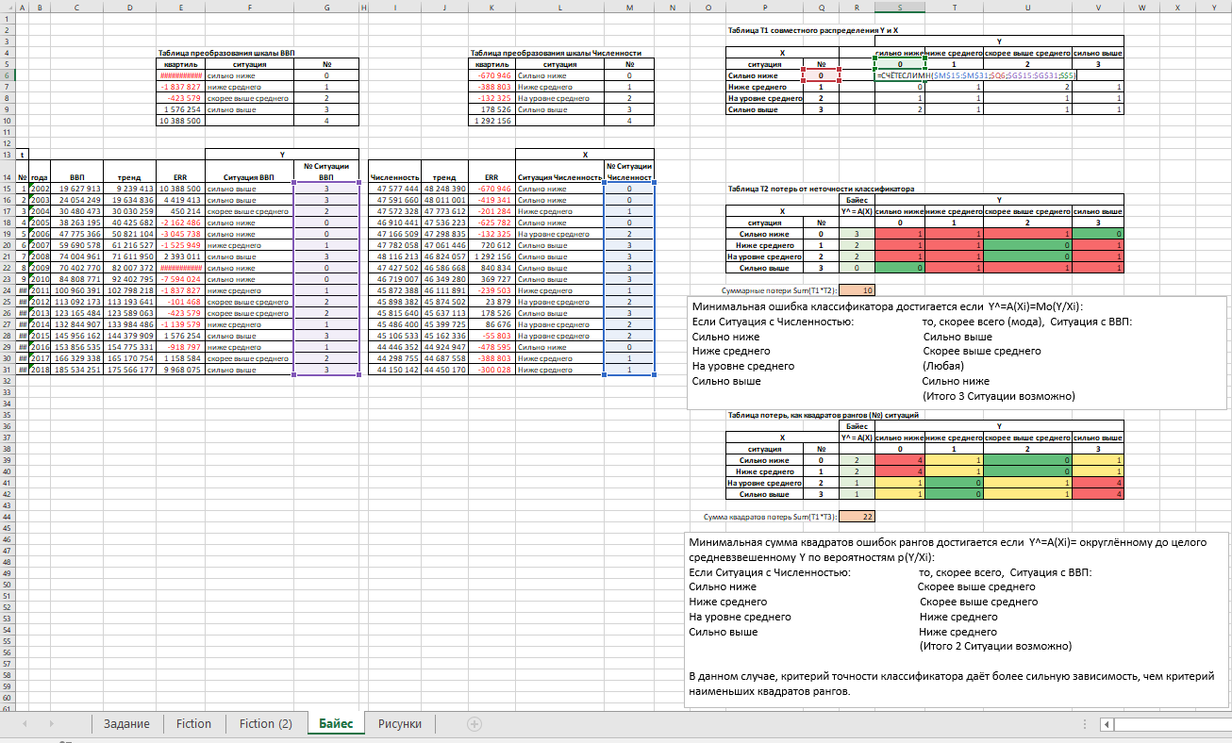
3

